MM용 시트
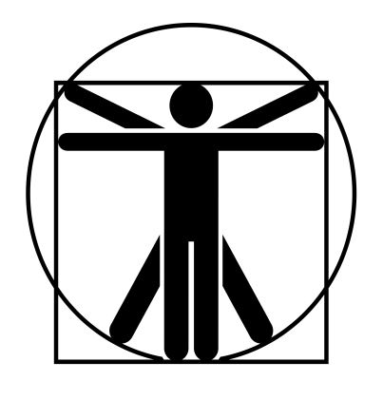
4
0
4
0
4
4
4
4
4
4
2/7/40
고블린 소대장 |  |  | 6.25 |  | 7 |  |  | 11 | 14 |  | 15 | 특이사항
 | 13 | 13 |  | 12 |  | 12
 | 11 | 13 |  | 13 |  | 12
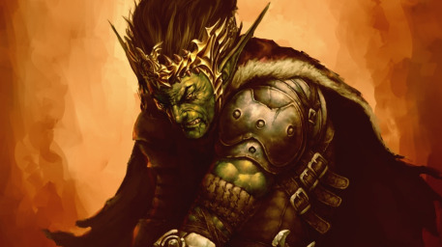

 |  |  |  |  |  |  | ATK |  |  |  |  |  | 1d+1
 |  |  |  |  |  |  | 대검 휘두르기 |  |  | (18)/R:1/2d+2 베기/P:0
 |  |  |  |  |  |  | 대검 찌르기 |  |  | (18)/R:1/1d+2 꿰기/P:0 |  |  | 2d+1
 |  |  |  |  |  |  | 장창 찌르기 |  |  | (18)/R:2,3*/1d+3 꿰기/P:0U
 |  |  |  |  |  |  | 투창 던지기 |  |  | (16)/R:(18/30)/1d+2 꿰기/정3/장1 |  |  | 0
 |  |  |  |  |  |  | 방패 휘두르기 |  |  | (16)/R:1/1d+1 때리기/P:X
특성 : 빠른 치유, 저항력 강함(생물학적 유해 요소, +3), 적외선 시각, 청각 예민 2단계, 타격 ST 2단계, 워로드 2단계, 전투 숙달 2단계, 전투 반사신경, 고통에 강함, 골목대장(12), 살의(12) |  |  |  |  |  |  | 섬광탄 던지기 |  |  | (16)/R:49/눈 멀기 HT-5
 |  |  |  |  |  |  | 단도 찌르기 |  |  | (16)/R:C/1d 꿰기/P:-1
 |  |  |  |  |  |  | 주먹 휘두르기 |  |  | (16)/R:C/1d+1 때리기/P:0
 |  |  |  |  |  |  | 전장의 함성 |  |  | (15)/R:자신을 중심으로 반경 4m/ 타격 ST+2(5d6초 지속)/준비 2회
기능 : 창/대검(18), 격투(16), 관찰(14), 날붙이!(16), 던지기(16), 리더십(16), 방패(16), 육신 방어(14), 은밀행동(15), 전술(14), 정신 방어(17), 전장의 함성*(15), 신속한 조언*(15) |  |  |  |  |  |  | 하루 2회
 |  |  |  |  |  |  | 신속한 조언 |  |  | (15)/R:10(단일,자신x)/ 추가공격 1회(1d6초 지속)/준비 2회
 |  |  |  |  |  |  | 하루 2회 |  |  |  |  |  | 0

